送信先登録テンプレート
使用方法
B列とC列を入力してください。B列とC列の内容がA列に合成されます。
リコーワークプレイス管理サイトで、RICOH クラウドファクス送信の
アプリ毎に作成したファイルを取り込むと、送信画面の送信先辞書部分に
表示されます。(登録イメージ)
【入力方法】
A列には B列とC列に入力した送信先の情報が合成されますので
A列には何も記入しないでください。
【送信先の番号】
B列に送信先の電話番号を記入します。(必須項目)
必ず市外局番の0からハイフンなしで入力してください。
入力は半角数字の 0123456789 のみです。
【送信先の名称】
C列に、送信先名をに記入します。(任意項目)
文字種の制限は特にありません。
【便利な使い方：例】
リコーワークプレイス管理サイトのRICOH クラウドファクス送信の管理者画面で部署毎にアプリを作成します。（↓部署毎のアプリ作成イメージ）
部署毎にこのExcelファイル(送信先登録テンプレート)を作成し送信先辞書として登録すると、部署専用の送信先辞書（アドレス帳）として便利にお使い頂くことが出来ます。
※送信先は１つのアプリで最大100件まで登録が可能となっています。
そのため本シートの103行目以降（101件目以降）は使用できません。
RICOH クラウドファクス送信 送信先登録テンプレート 3行目から最大100件登録できます
送信先ファクス番号:送信先名称 B列、C列を入力してください。 入力結果がA列に自動的に反映されます。 | 送信先FAX番号 入力例）0312345678 ※市外局番の0からハイフンなしで入力してください。入力は半角数字の 0123456789 のみです。 | 送信先名(お取引先名) 入力例）株式会社リコー
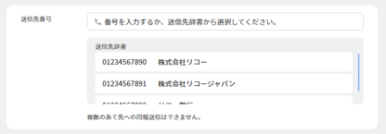

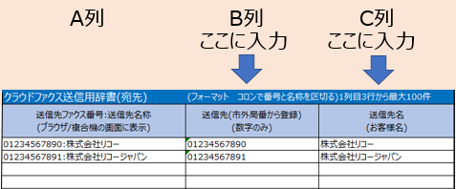
入力不要です

入力不要です

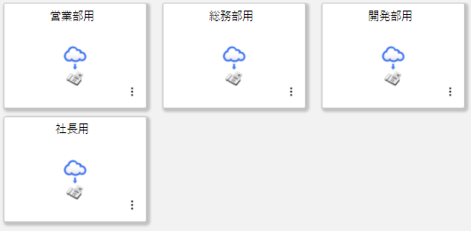

 | これ以降は使用できません

